상품제안서
메탈바인더 곤색 | 상품코드: F05430

 |  |  |  |  |  |  | 02-412-0044 | www.easy1.co.kr
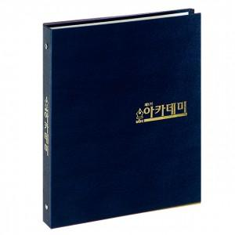

【상세/제작정보】 | .

【인쇄/포장옵션】 | 불박 / 포장불가능

【공급단가】 | 수량 | 100~ | 300~ | 500~ | 1,000~ | 3,000~
*VAT별도 | O링 | 4,320원 | 4,160원 | 4,000원 | 3,840원 | 3,740원
 | D링 | 4,590원 | 4,420원 | 4,250원 | 4,080원 | 3,970원

【상품 URL】 | http://www.easy1.co.kr/src/goods_detail.php?gdno=5430

